Cordes
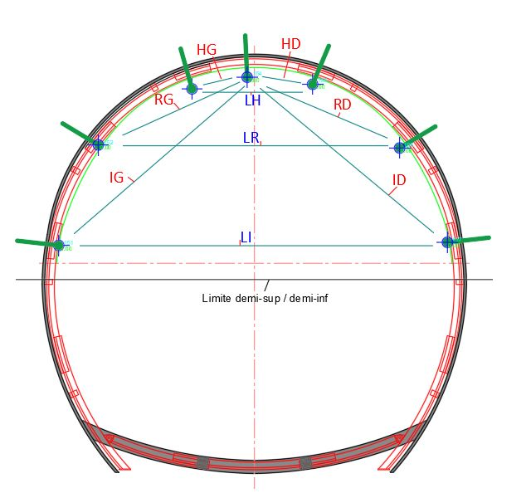
 |  |  |  |  | Laboratoire ANDRA - Bure
 |  |  |  |  | Chantier 4

GALERIE GER - Alvéole HA21-3 - Mesures de cordes par rapport cible de contrôle

 |  | Ecarts ( en mm ) |  |  |  | Vitesse de convergence ( en mm/j )
Temps (j) | Date | CHP1 (A) - CTRL (D) | CHP2 (B) - CTRL (D) | CL (C ) - CTRL (D) |  | CHP1 (A) - CTR (D) | CHP2 (B) - CTR (D) | CL (C ) - CTR (D)
0 | 2024-08-28 | ± 0.0 | ± 0.0 | ± 0.0
8 | 2024-09-05 | - 0.8 | ± 0.0 |  |  | - 0.1 | ± 0.0
12 | 2024-09-09 | - 0.9 | ± 0.0 |  |  | - 0.0 | ± 0.0
16 | 2024-09-13 | - 1.3 | + 0.3 |  |  | - 0.1 | + 0.1
20 | 2024-09-17 | - 1.0 | - 0.1 | ± 0.0 |  | + 0.1 | - 0.1
21 | 2024-09-18 | - 0.9 | - 0.1 | ± 0.0 |  | + 0.1 | - 0.1 | ± 0.0
22 | 2024-09-19
25 | 2024-09-22 | - 1.3 | + 0.1 | - 0.7
26 | 2024-09-23 | - 1.1 | + 0.0 | - 0.7 |  | + 0.2 | - 0.1 | - 0.0
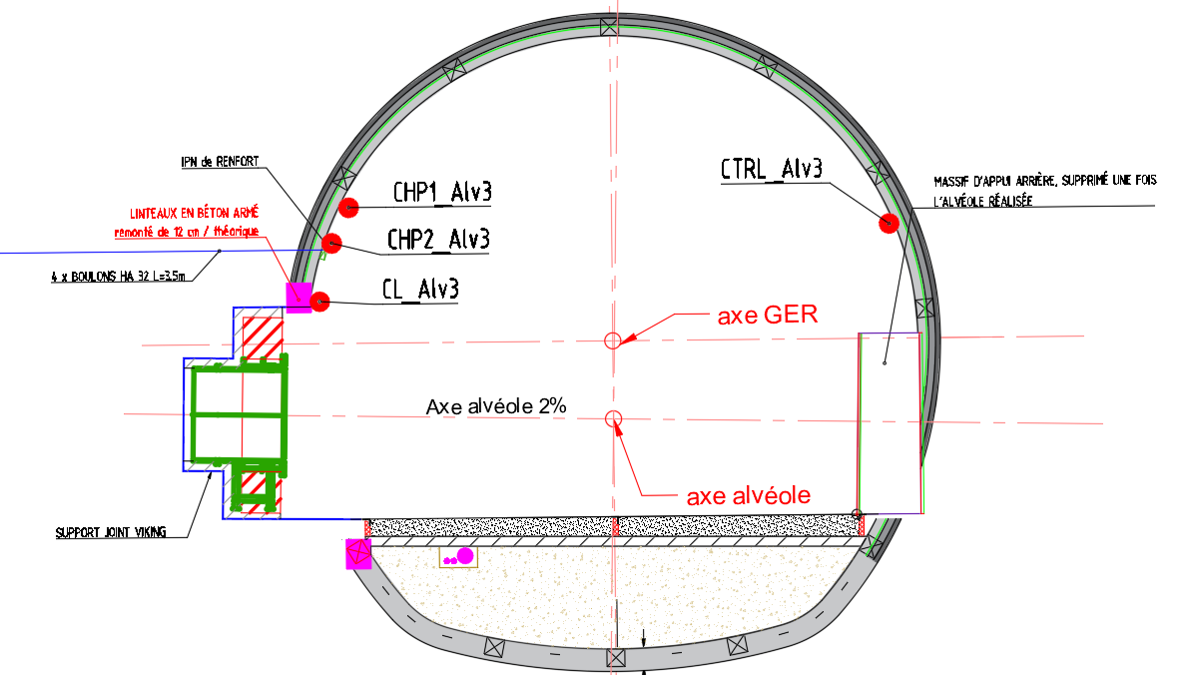
27 | 2024-09-24 | - 1.2 | - 0.2 | - 0.5 |  | - 0.1 | - 0.2 | + 0.2
28 | 2024-09-25 | - 1.0 | - 0.0 | - 0.5 |  | + 0.2 | + 0.1 | - 0.0
30 | 2024-09-27 | - 1.1 | + 0.2 | - 0.5 |  | - 0.1 | + 0.1 | + 0.0
33 | 2024-09-30 | - 1.3 | - 0.3 | - 0.5 |  | - 0.1 | - 0.2 | - 0.0
35 | 2024-10-02 | - 1.0 | - 0.3 | - 0.4 |  | + 0.1 | - 0.0 | + 0.0
37 | 2024-10-04 | - 1.2 | - 1.0 | - 0.2 |  | - 0.1 | - 0.3 | + 0.1
40 | 2024-10-07 | - 0.9 | - 0.5 | - 0.7 |  | + 0.1 | + 0.2 | - 0.2
47 | 2024-10-14 | - 1.2 | - 0.1 | - 0.4 |  | - 0.0 | + 0.1 | + 0.0
54 | 2024-10-21 | - 1.0 | - 0.3 | - 0.6 |  | + 0.0 | - 0.0 | - 0.0
61 | 2024-10-28 | - 1.1 | - 1.1 | - 0.8 |  | - 0.0 | - 0.1 | - 0.0
69 | 2024-11-05 | - 1.5 | - 2.0 | - 1.2 |  | - 0.0 | - 0.1 | - 0.0
77 | 2024-11-13 | - 1.0 | - 1.9 | - 1.3 |  | + 0.1 | + 0.0 | - 0.0
90 | 2024-11-26 | - 1.8 | - 1.0 | - 1.4 |  | - 0.1 | + 0.1 | - 0.0
112 | 2024-12-18 | - 1.9 | - 1.9 | - 3.5 |  | - 0.0 | - 0.0 | - 0.1
131 | 2025-01-06 | - 2.3 | - 1.5 | - 5.8 |  | - 0.0 | + 0.0 | - 0.1
134 | 2025-01-09 | - 2.4 | - 2.3 | - 6.0 |  | - 0.0 | - 0.3 | - 0.0
138 | 2025-01-13 | - 2.7 | - 2.4 | - 6.3 |  | - 0.1 | - 0.0 | - 0.1
142 | 2025-01-17 | - 2.8 | - 2.1 | - 6.4 |  | - 0.0 | + 0.1 | - 0.0
149 | 2025-01-24 | - 2.4 | - 1.7 | - 6.4 |  | + 0.1 | + 0.0 | - 0.0
154 | 2025-01-29 | - 2.4 | - 1.6 | - 6.8 |  | - 0.0 | + 0.0 | - 0.1
163 | 2025-02-07 | - 2.2 | - 2.1 | - 6.8 |  | + 0.0 | - 0.1 | - 0.0
169 | 2025-02-13 | - 2.4 | - 1.5 | - 6.9 |  | - 0.0 | + 0.1 | - 0.0
176 | 2025-02-20 | - 2.4 | - 1.8 | - 7.1 |  | - 0.0 | - 0.0 | - 0.0
183 | 2025-02-27 | - 2.3 | - 1.7 | - 7.1 |  | + 0.0 | + 0.0 | + 0.0
190 | 2025-03-06 | - 2.6 | - 1.6 | - 7.4 |  | - 0.0 | + 0.0 | - 0.0
197 | 2025-03-13 | - 2.6 | - 2.4 | - 7.4 |  | + 0.0 | - 0.1 | - 0.0
201 | 2025-03-17 | - 2.5 | - 2.3 | - 7.6 |  | + 0.0 | + 0.0 | - 0.1
210 | 2025-03-26 | - 2.8 | - 3.1 | - 7.8 |  | - 0.0 | - 0.1 | - 0.0
223 | 2025-04-08 | - 3.0 | - 2.5 | - 8.1 |  | - 0.0 | + 0.0 | - 0.0
237 | 2025-04-22 | - 2.8 | - 2.4 | - 8.4 |  | + 0.0 | + 0.0 | - 0.0
250 | 2025-05-05 | - 2.5 | - 2.8 | - 8.2 |  | + 0.0 | - 0.0 | + 0.0
266 | 2025-05-21 | - 3.0 | - 2.9 | - 8.8 |  | - 0.0 | - 0.0 | - 0.0

 |  |  |  |  |  |  |  |  | 1 | 823147.6493 | 1091710.0854 | -121.5705
 |  |  |  |  |  |  |  |  | 2 | 823147.5917 | 1091710.2521 | -121.9085
 |  |  |  |  |  |  |  |  | 3 | 823149.9897 | 1091705.0827 | -121.7827
 |  |  |  |  |  |  |  |  | 4 | 823147.566 | 1091710.4109 | -122.3547

Graphiques
 |  |  |  | critere derniere mesure | 2025-05-31
 | Laboratoire ANDRA - Bure |  | Laboratoire ANDRA - Bure
 | Chantier 4 |  | Chantier 4 | derniere mesure réelle | 2025-05-21

Mesure des cordes
 | CHP1 (A) - CTRL (D) | CL (C ) - CTRL (D) | CHP2 (B) - CTRL (D)
2024-08-28 | ± 0.0 | ± 0.0 | ± 0.0
2024-09-05 | - 0.8 |  | ± 0.0
2024-09-09 | - 0.9 |  | ± 0.0
2024-09-13 | - 1.3 |  | + 0.3
2024-09-17 | - 1.0 | ± 0.0 | - 0.1
2024-09-18 | - 0.9 | ± 0.0 | - 0.1
2024-09-19
2024-09-22 | - 1.3 | - 0.7 | + 0.1
2024-09-23 | - 1.1 | - 0.7 | + 0.0
2024-09-24 | - 1.2 | - 0.5 | - 0.2
2024-09-25 | - 1.0 | - 0.5 | - 0.0
2024-09-27 | - 1.1 | - 0.5 | + 0.2
2024-09-30 | - 1.3 | - 0.5 | - 0.3
2024-10-02 | - 1.0 | - 0.4 | - 0.3
2024-10-04 | - 1.2 | - 0.2 | - 1.0
2024-10-07 | - 0.9 | - 0.7 | - 0.5
2024-10-14 | - 1.2 | - 0.4 | - 0.1
2024-10-21 | - 1.0 | - 0.6 | - 0.3
2024-10-28 | - 1.1 | - 0.8 | - 1.1
2024-11-05 | - 1.5 | - 1.2 | - 2.0
2024-11-13 | - 1.0 | - 1.3 | - 1.9
2024-11-26 | - 1.8 | - 1.4 | - 1.0
2024-12-18 | - 1.9 | - 3.5 | - 1.9
2025-01-06 | - 2.3 | - 5.8 | - 1.5
2025-01-09 | - 2.4 | - 6.0 | - 2.3
2025-01-13 | - 2.7 | - 6.3 | - 2.4
2025-01-17 | - 2.8 | - 6.4 | - 2.1
2025-01-24 | - 2.4 | - 6.4 | - 1.7
2025-01-29 | - 2.4 | - 6.8 | - 1.6
2025-02-07 | - 2.2 | - 6.8 | - 2.1
2025-02-13 | - 2.4 | - 6.9 | - 1.5
2025-02-20 | - 2.4 | - 7.1 | - 1.8
2025-02-27 | - 2.3 | - 7.1 | - 1.7
2025-03-06 | - 2.6 | - 7.4 | - 1.6
2025-03-13 | - 2.6 | - 7.4 | - 2.4
2025-03-17 | - 2.5 | - 7.6 | - 2.3
2025-03-26 | - 2.8 | - 7.8 | - 3.1
2025-04-08 | - 3.0 | - 8.1 | - 2.5
2025-04-22 | - 2.8 | - 8.4 | - 2.4
2025-05-05 | - 2.5 | - 8.2 | - 2.8
2025-05-21 | - 3.0 | - 8.8 | - 2.9
Déplacement en Z
 | DZ CHP1 | DZ CHP2 | DZ CL | DZ CTR
2024-08-28 | ± 0.0 | ± 0.0 |  | ± 0.0
2024-09-05 | - 1.9 | ± 0.0 |  | - 0.1
2024-09-09 | - 2.1 |  |  | + 0.0
2024-09-13 | - 2.3 | - 0.3 | ± 0.0 | + 0.1
2024-09-17 | - 2.1 | - 0.4 | ± 0.0 | + 0.3
2024-09-18 | - 2.4 | - 0.6 | - 0.1 | + 0.2
2024-09-19 | - 2.8 |  | - 0.4
2024-09-22 | - 3.2 | - 1.2 | - 1.1 | - 0.1
2024-09-23 | - 3.0 | - 1.1 | - 0.9 | + 0.0
2024-09-24 | - 2.7 | - 1.0 | - 0.9 | + 0.1
2024-09-25 | - 2.8 | - 1.3 | - 0.7 | + 0.1
2024-09-27 | - 2.8 | - 1.1 | - 0.8 | + 0.2
2024-09-30 | - 3.0 | - 0.8 | - 1.0 | + 0.1
2024-10-02 | - 2.8 | - 0.9 | - 0.8 | + 0.3
2024-10-04 | - 3.1 | - 1.3 | - 1.0 | + 0.1
2024-10-07 | - 2.8 | - 1.3 | - 0.9 | + 0.3
2024-10-14 | - 3.2 | - 1.2 | - 1.1 | + 0.1
2024-10-21 | - 3.2 | - 1.7 | - 1.3 | + 0.1
2024-10-28 | - 3.2 | - 2.0 | - 1.4 | - 0.1
2024-11-05 | - 3.2 | - 2.1 | - 1.4 | - 0.3
2024-11-13 | - 3.0 | - 2.1 | - 1.3 | + 0.0
2024-11-26 | - 3.9 | - 1.9 | - 1.9 | - 0.2
2024-12-18 | - 3.8 | - 2.4 | - 2.3 | - 0.1
2025-01-06 | - 4.3 | - 2.4 | - 3.2 | - 0.5
2025-01-09 | - 4.2 | - 2.4 | - 3.1 | - 0.4
2025-01-13 | - 4.3 | - 2.6 | - 3.2 | - 0.4
2025-01-17 | - 4.5 | - 2.8 | - 3.5 | - 0.6
2025-01-24 | - 4.4 | - 2.3 | - 3.3 | - 0.4
2025-01-29 | - 4.4 | - 2.3 | - 3.3 | - 0.4
2025-02-07 | - 4.1 | - 2.3 | - 3.4 | + 0.0
2025-02-13 | - 4.1 | - 1.9 | - 3.4 | - 0.2
2025-02-20 | - 4.2 | - 2.4 | - 3.4 | - 0.4
2025-02-27 | - 4.1 | - 2.4 | - 3.6 | + 0.0
2025-03-06 | - 4.5 | - 2.7 | - 3.3 | - 0.3
2025-03-13 | - 4.3 | - 2.7 | - 3.6 | - 0.3
2025-03-17 | - 4.6 | - 3.0 | - 3.9 | - 0.5
2025-03-26 | - 4.1 | - 3.2 | - 3.8 | - 0.7
2025-04-08 | - 4.5 | - 3.0 | - 3.8 | - 0.6
2025-04-22 | - 4.8 | - 3.0 | - 4.3 | - 1.0
2025-05-05 | - 4.8 | - 3.4 | - 4.4 | - 0.6
2025-05-21 | - 4.7 | - 3.0 | - 4.2 | - 0.8
 |  |  |  | derniere mesure graphique | 2025-05-21
GER - Alvéole HA21-3 - Cordes - Mesures au 21/05/25 |  | GER - Alvéole HA21-3 - Déplacements altimétriques - Mesures au 21/05/25
 |  |  |  | date premiere mesure | 2024-08-28

 | Laboratoire ANDRA - Bure |  | Laboratoire ANDRA - Bure
 | Chantier 4 |  | Chantier 4

GER - Alvéole HA21-3 - Déplacements vers GER - Mesures au 21/05/25 |  | GER - Alvéole HA21-3 - Déplacements latéraux - Mesures au 21/05/25
Déplacement latéral GER = PM sur axe alvéole
 | DPM CHP1 | DPM CHP2 | DPM CL | DPM CTR
2024-08-28 | ± 0.0 | ± 0.0 |  | ± 0.0
2024-09-05 | - 0.6 | ± 0.0 |  | + 0.1
2024-09-09 | - 0.8 |  |  | - 0.1
2024-09-13 | - 0.7 | + 0.8 | ± 0.0 | + 0.5
2024-09-17 | - 0.9 | - 0.1 | ± 0.0 | + 0.0
2024-09-18 | - 0.6 | - 0.0 | + 0.2 | + 0.2
2024-09-19 | - 0.7 |  | - 0.0
2024-09-22 | - 0.8 | + 0.4 | - 0.4 | + 0.3
2024-09-23 | - 0.7 | + 0.2 | - 0.5 | + 0.3
2024-09-24 | - 0.9 | - 0.0 | - 0.4 | + 0.2
2024-09-25 | - 0.5 | + 0.3 | - 0.2 | + 0.4
2024-09-27 | - 0.8 | + 0.3 | - 0.4 | + 0.2
2024-09-30 | - 1.0 | - 0.2 | - 0.5 | + 0.1
2024-10-02 | - 0.9 | - 0.4 | - 0.5 | + 0.0
2024-10-04 | - 0.5 | - 0.5 | + 0.3 | + 0.6
2024-10-07 | - 0.4 | - 0.2 | - 0.4 | + 0.4
2024-10-14 | - 1.0 | - 0.1 | - 0.4 | + 0.1
2024-10-21 | - 0.5 | - 0.0 | - 0.4 | + 0.4
2024-10-28 | - 0.7 | - 0.9 | - 0.6 | + 0.3
2024-11-05 | - 0.6 | - 1.4 | - 0.6 | + 0.7
2024-11-13 | - 0.4 | - 1.5 | - 0.9 | + 0.5
2024-11-26 | - 1.1 | - 0.6 | - 1.1 | + 0.5
2024-12-18 | - 1.2 | - 1.5 | - 3.2 | + 0.5
2025-01-06 | - 1.4 | - 0.8 | - 5.4 | + 0.7
2025-01-09 | - 1.5 | - 1.6 | - 5.5 | + 0.8
2025-01-13 | - 1.6 | - 1.7 | - 5.8 | + 0.9
2025-01-17 | - 1.8 | - 1.3 | - 5.9 | + 0.8
2025-01-24 | - 1.4 | - 1.1 | - 6.0 | + 0.8
2025-01-29 | - 1.6 | - 1.0 | - 6.4 | + 0.7
2025-02-07 | - 1.5 | - 1.7 | - 6.7 | + 0.5
2025-02-13 | - 1.6 | - 1.0 | - 6.6 | + 0.6
2025-02-20 | - 1.8 | - 1.4 | - 6.9 | + 0.5
2025-02-27 | - 2.1 | - 1.7 | - 7.3 | + 0.1
2025-03-06 | - 2.3 | - 1.6 | - 7.5 | + 0.1
2025-03-13 | - 2.4 | - 2.5 | - 7.7 | + 0.1
2025-03-17 | - 2.1 | - 2.1 | - 7.7 | + 0.3
2025-03-26 | - 2.2 | - 2.7 | - 7.6 | + 0.6
2025-04-08 | - 2.5 | - 2.3 | - 8.1 | + 0.3
2025-04-22 | - 1.8 | - 1.6 | - 7.9 | + 0.9
2025-05-05 | - 1.9 | - 2.5 | - 8.2 | + 0.4
2025-05-21 | - 2.0 | - 2.1 | - 8.3 | + 0.9
Déplacement PM GER = déport sur axe alvéole
 | DH CHP1 | DH CHP2 | DH CL | DH CTR
2024-08-28 | ± 0.0 | ± 0.0 |  | ± 0.0
2024-09-05 | - 0.3 | ± 0.0 |  | - 0.6
2024-09-09 | + 0.4 |  |  | - 0.1
2024-09-13 | - 0.2 | + 0.5 | ± 0.0 | - 0.7
2024-09-17 | + 0.1 | + 1.3 | ± 0.0 | - 0.3
2024-09-18 | - 0.1 | + 1.2 | + 0.3 | + 0.0
2024-09-19 | - 0.3 |  | - 0.3
2024-09-22 | - 0.2 | + 1.6 | + 0.0 | + 0.2
2024-09-23 | + 0.0 | + 1.4 | - 0.2 | - 0.4
2024-09-24 | + 0.0 | + 2.0 | - 0.0 | - 0.2
2024-09-25 | - 0.3 | + 1.3 | - 0.4 | - 0.2
2024-09-27 | - 0.0 | + 1.9 | + 0.1 | - 0.2
2024-09-30 | - 0.7 | + 1.7 | - 0.4 | - 0.8
2024-10-02 | + 0.0 | + 1.6 | + 0.1 | - 0.0
2024-10-04 | + 0.3 | + 1.4 | + 0.7 | + 0.1
2024-10-07 | + 0.4 | + 1.6 | + 0.1 | + 0.1
2024-10-14 | + 0.4 | + 2.1 | + 0.5 | + 0.2
2024-10-21 | + 0.2 | + 1.7 | + 0.3 | + 0.1
2024-10-28 | + 0.1 | + 1.1 | + 0.3 | - 0.3
2024-11-05 | + 0.9 | + 0.9 | + 0.8 | - 0.8
2024-11-13 | + 0.7 | + 0.5 | + 0.2 | - 0.8
2024-11-26 | - 0.2 | + 2.4 | + 0.4 | + 0.1
2024-12-18 | + 0.5 | + 1.5 | + 0.7 | - 0.1
2025-01-06 | - 0.1 | + 2.0 | + 0.4 | - 0.9
2025-01-09 | + 0.3 | + 1.6 | + 0.6 | - 0.9
2025-01-13 | - 0.1 | + 1.4 | + 0.5 | - 1.0
2025-01-17 | + 0.1 | + 1.5 | + 0.6 | - 0.6
2025-01-24 | - 0.5 | + 2.3 | - 0.0 | - 0.0
2025-01-29 | + 0.1 | + 2.9 | + 0.2 | - 0.1
2025-02-07 | + 0.3 | + 2.2 | + 0.3 | + 0.5
2025-02-13 | + 0.4 | + 2.6 | + 0.8 | + 0.3
2025-02-20 | + 0.0 | + 2.5 | + 0.2 | - 0.1
2025-02-27 | - 0.1 | + 2.6 | - 0.1 | - 0.2
2025-03-06 | + 0.2 | + 2.2 | + 0.6 | - 0.3
2025-03-13 | + 0.6 | + 1.9 | + 0.8 | - 0.1
2025-03-17 | + 0.2 | + 2.1 | + 0.4 | - 0.4
2025-03-26 | + 0.5 | + 1.5 | + 1.4 | - 0.3
2025-04-08 | + 0.3 | + 2.1 | + 0.5 | - 0.7
2025-04-22 | + 0.5 | + 3.0 | + 0.5 | - 1.0
2025-05-05 | + 0.2 | + 1.6 | + 0.3 | - 0.2
2025-05-21 | + 0.9 | + 2.9 | + 1.0 | - 0.2

